収入・所得の入力について
● 確定申告書の場合

申告書A |  |  |  | 申告書B
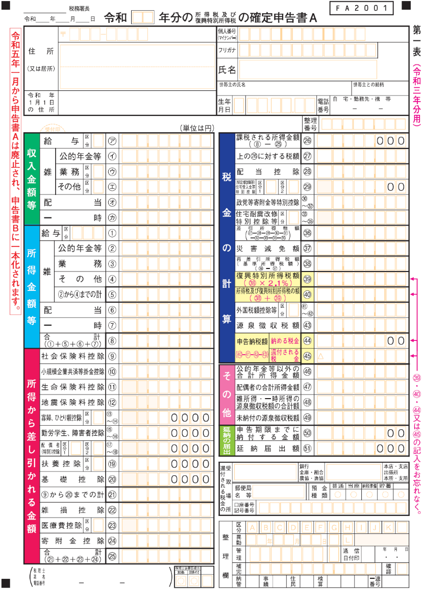
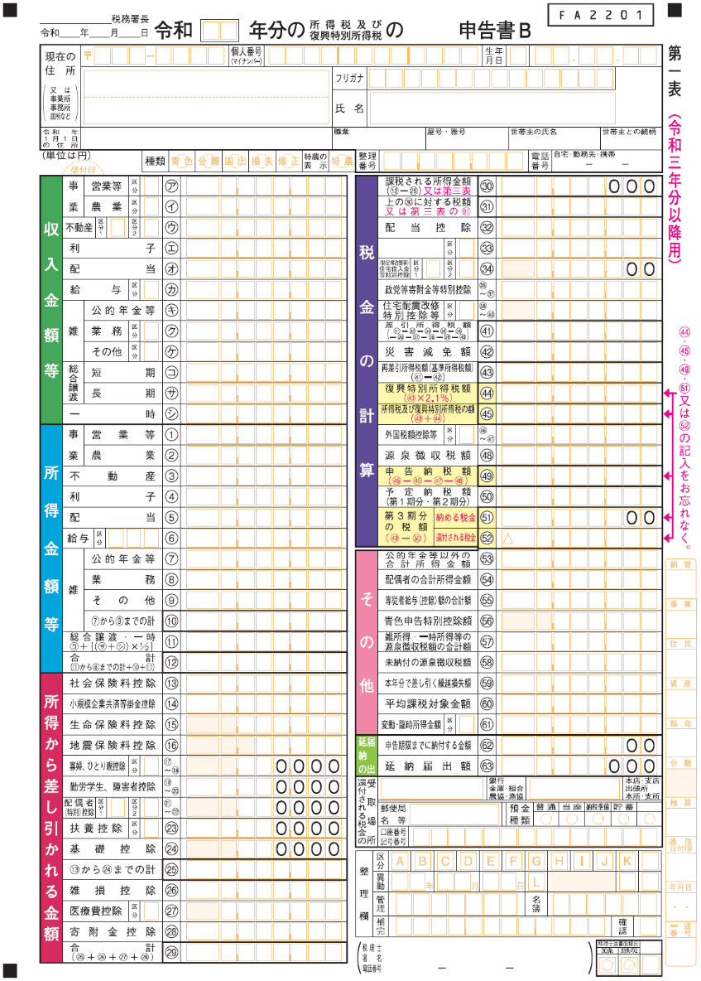

被保険者 | 年 齢 | 未就学児 | 給与収入 | 年金収入 | その他の所得 | 固定資産税
☑ | 40歳以上65歳未満 | □

【申告書A】 |  |  |  | 【申告書B】
・申告書Aの「所得金額等」の「合計」⑧に記 |  |  |  | ・申告書Bの「所得金額等」の「合計」⑫に記
載されている金額を入力欄の「その他の所得」 |  |  |  | 載されている金額を入力欄の「その他の所得」
欄に入力します。 |  |  |  | 欄に入力します。

※給与・年金所得がある方が確定申告書を提出 |  |  |  | ※給与・年金所得がある方が確定申告書を提出
している場合は、「給与収入」、「年金収入」 |  |  |  | している場合は、「給与収入」、「年金収入」
欄は入力せずに、「その他の所得」欄に確定 |  |  |  | 欄は入力せずに、「その他の所得」欄に確定
申告書の所得金額の「所得金額等」の「合計」 |  |  |  | 申告書の所得金額の「所得金額等」の「合計」
⑧に記載されている金額を入力してください。 |  |  |  | ⑫に記載されている金額を入力してください。

※退職所得は国保税の算定には関係しませんので入力する必要はありません。

※譲渡所得など分離課税所得がある場合は正確な算定ができません。

令和5年1月から 申告書A は廃止され 申告書B に一本化されます

● 給与の源泉徴収票の場合
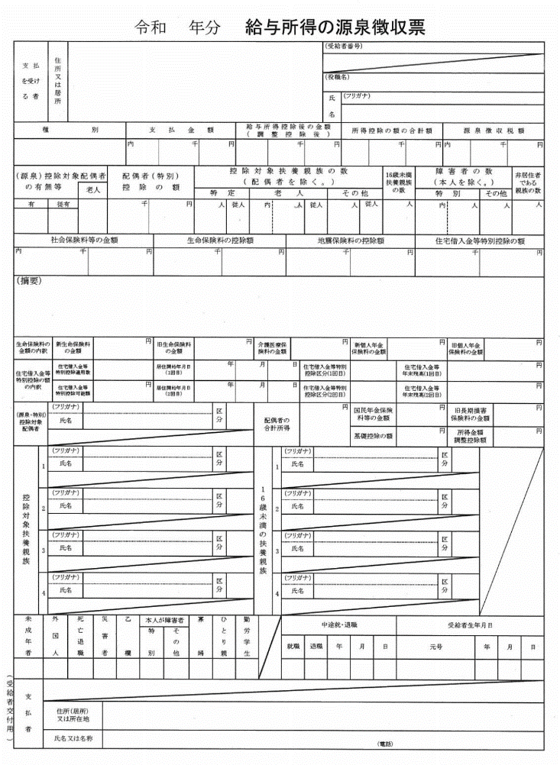

被保険者 | 年 齢 | 未就学児 | 給与収入 | 年金収入 | その他の所得 | 固定資産税
☑ | 40歳以上65歳未満 | □
・源泉徴収票の「支払金額」に記載されている金額を入力欄の「給与収入」欄に入力します。

※複数個所から給与を受け取っている場合は全て合計した金額を入力してください。

● 公的年金等の源泉徴収票の場合
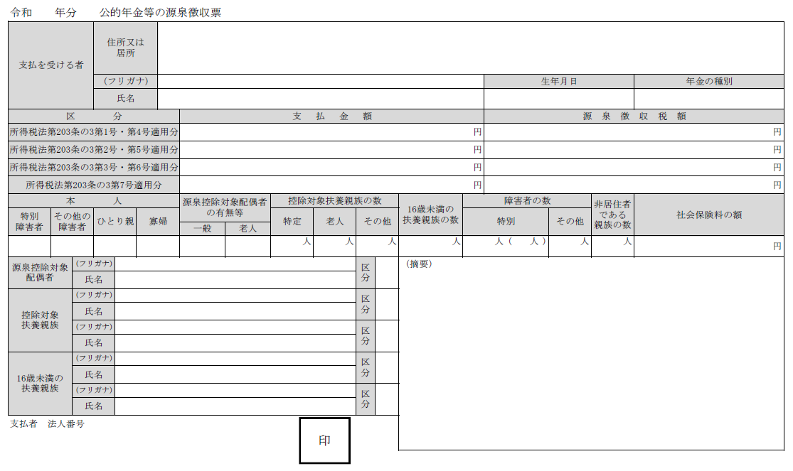

被保険者 | 年 齢 | 未就学児 | 給与収入 | 年金収入 | その他の所得 | 固定資産税
☑ | 65歳以上75歳未満 | □
・源泉徴収票の「支払金額」に記載されている金額を入力欄の「年金収入」欄に入力します。
遺族年金、障害年金は収入から除いてください。

※複数個所から年金を受け取っている場合は全て合計した金額を入力してください。

